Накладная-№3
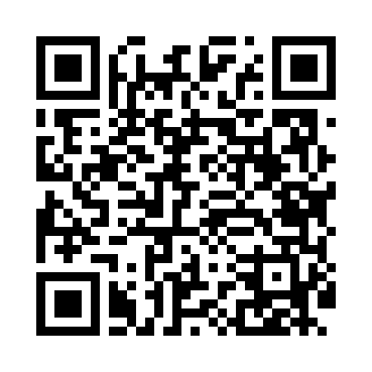
Номер товарно-транспортной накладной: |  |  | Торговый представитель: Amriyev Muhammad
Поставщик: Toshkent falcon fly 2 |  |  | Телефон торгового представителя: +998972880505
Дата отгрузки: 04.12.2025 |  |  | Контрагент: """" Klient
Дата консигнации: |  |  | Адрес:
Доставщик: |  |  | Телефон:
Телефон доставщика:
Время заказа: 04.12.2025 14:47:20
№ | Штрих-код | Название товаров (работ,услуг) | Количество | Количество в кейсе | Цена | Сумма
 |  |  | 13 |  |  | 32.8
1 | 6805019698736 | Коврик для ванны, 44×75 см, DB-98-73 | 2 | 2 шт. | 3.20 | 6.40
2 | 6805019698668 | Коврики напольные для ванной комнаты 39*70 DB -98-66 | 2 | 2 шт. | 2.30 | 4.60
3 | 6920240023864 | Коврики напольные для ванной комнаты 69*36 XP -23-86 | 2 | 2 шт. | 1.60 | 3.20
4 | 6920240023932 | Коврики напольные для ванной комнаты 38*68 XP -23-93 | 2 | 2 шт. | 1.50 | 3
5 | 6920240023949 | Коврики напольные для ванной комнаты 70*36 XP -23-94 | 2 | 2 шт. | 1.70 | 3.40
6 | 6920240023857 | Коврики напольные для ванной комнаты 58*88 XP -23-85 | 1 | 1 шт. | 3 | 3
7 | 6920240023499 | Коврики напольные для ванной комнаты 50*80CM XP-23-49 | 1 | 1 шт. | 4.80 | 4.80
8 | 6920240023420 | Коврики напольные для ванной комнаты 50*80CM XP-23-42 | 1 | 1 шт. | 4.40 | 4.40
Итого: 32.8$|->UZS: 410,000.00

